JETTY干样制备单点教程
干矿制备单点教程
单位：质检部取制样科 |  | 区域：P9大棚 |  |  | 岗位：取制样员 |  | 
编写人： | 审核人： |  | 批准人： | 编号：ZJ-JC-003-V2 |  | 更新日期：2026/06/04
第二步
第三步
第四步
第五步
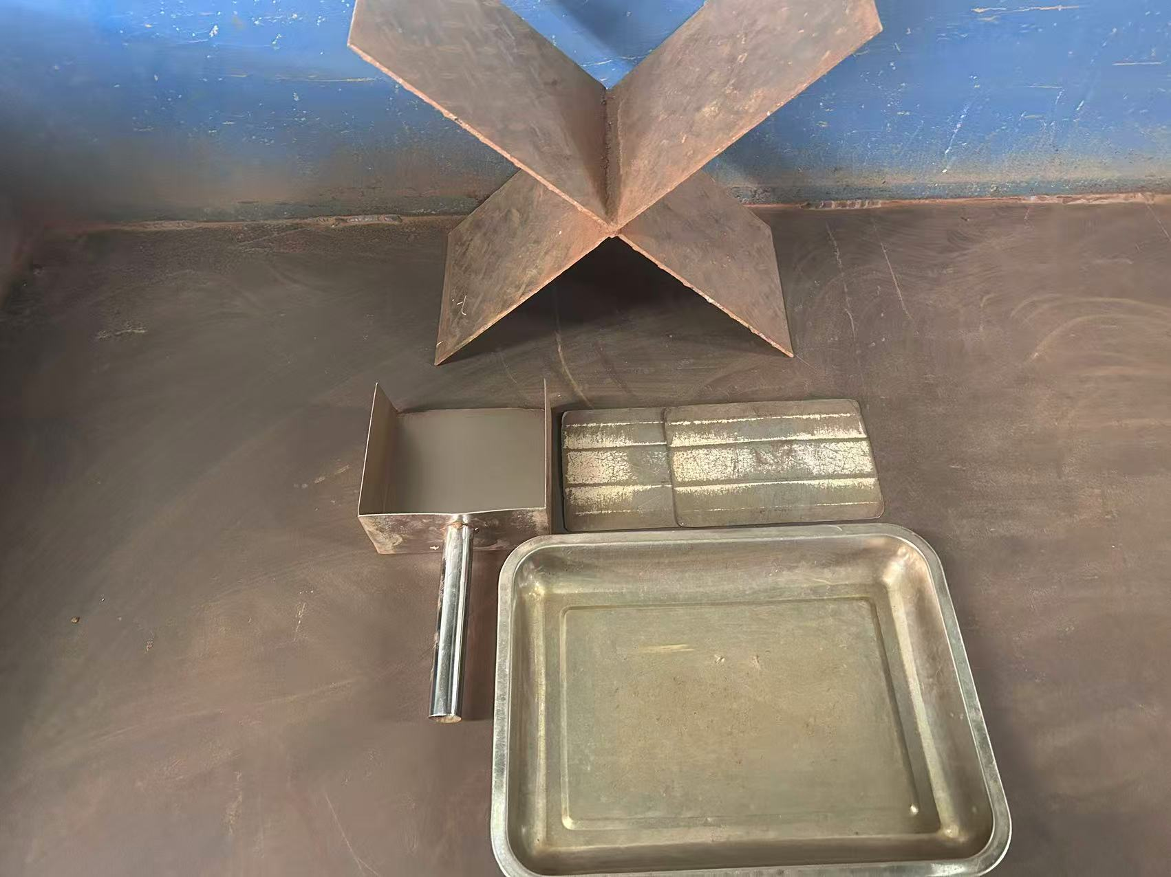 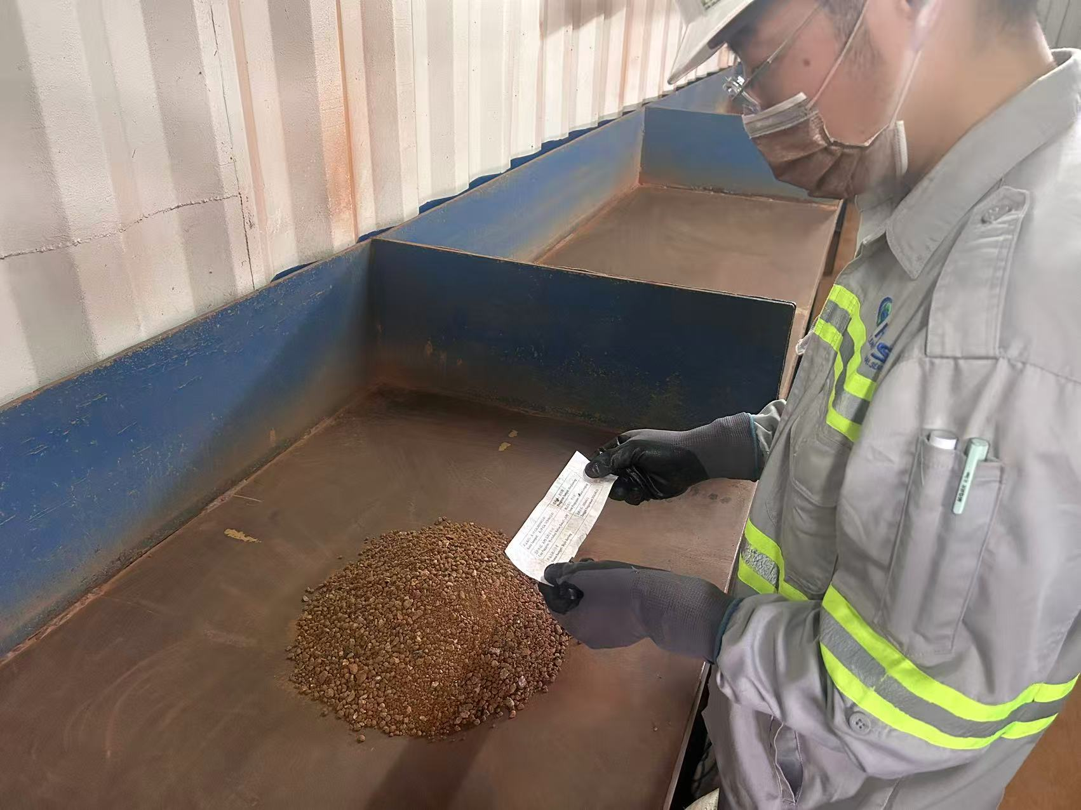 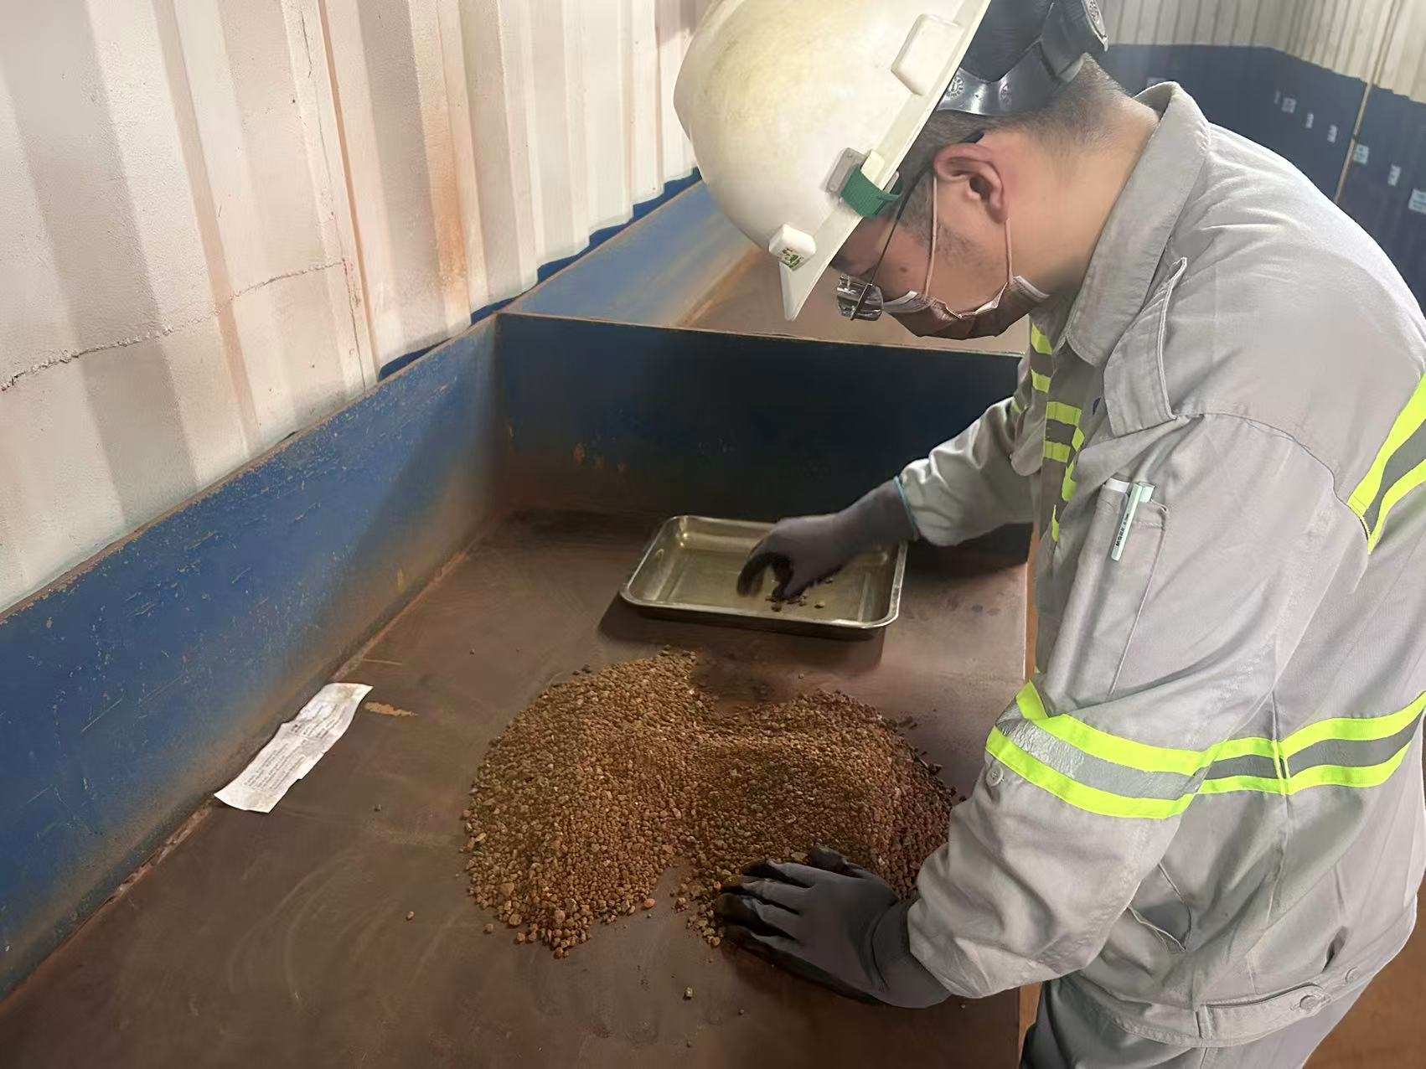 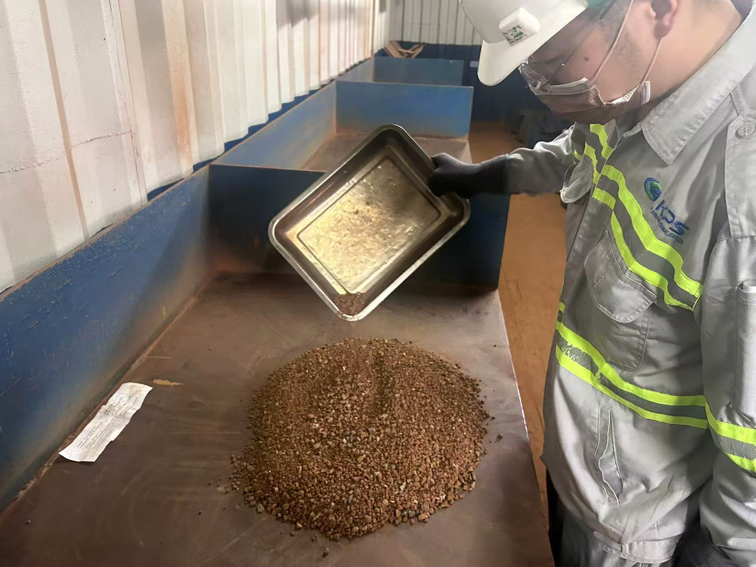 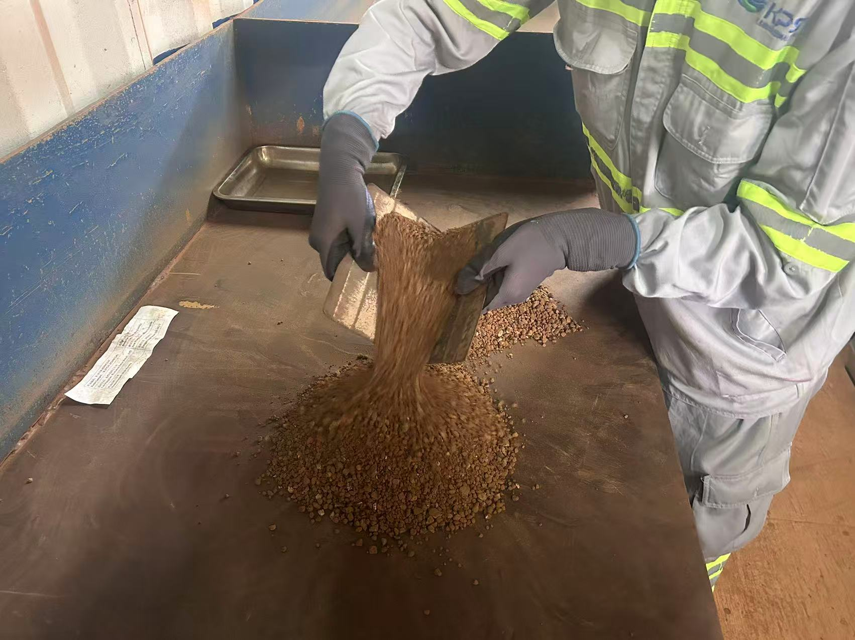 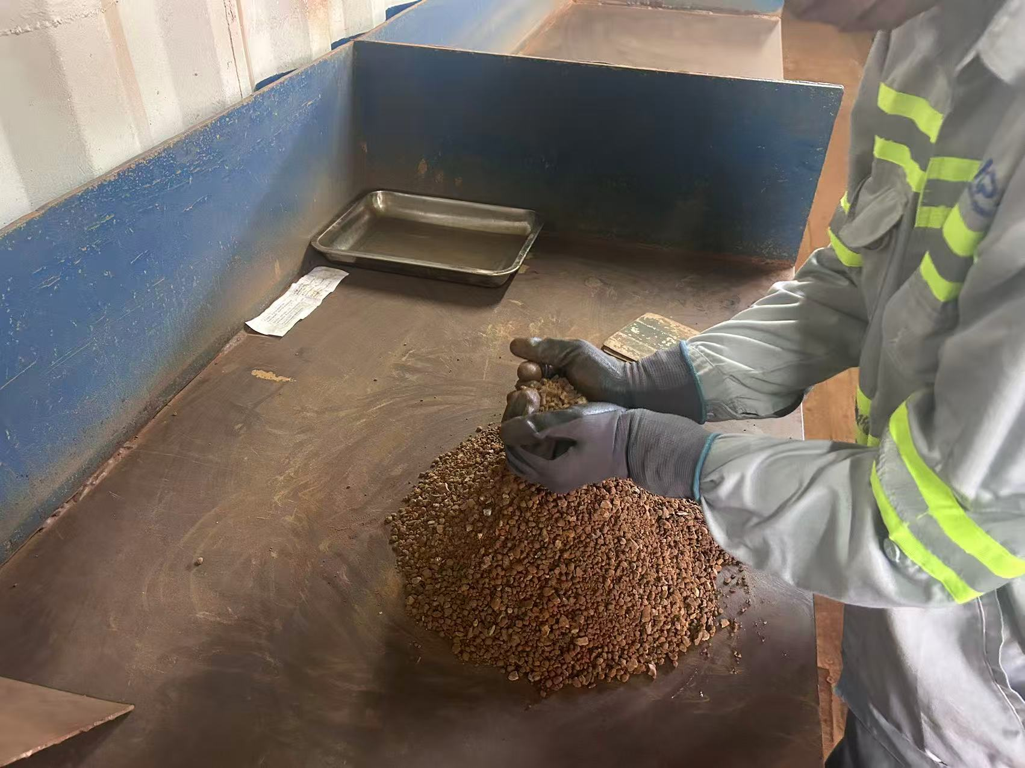 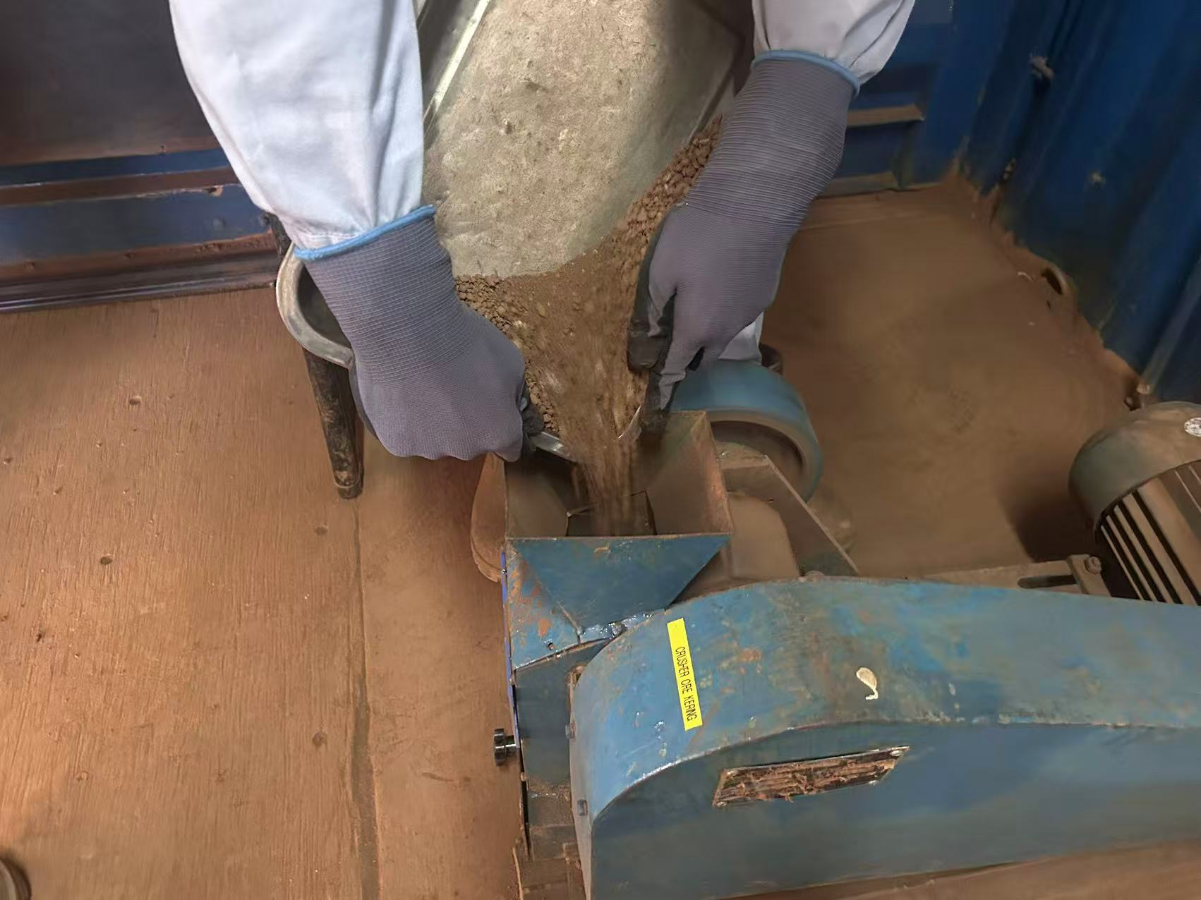 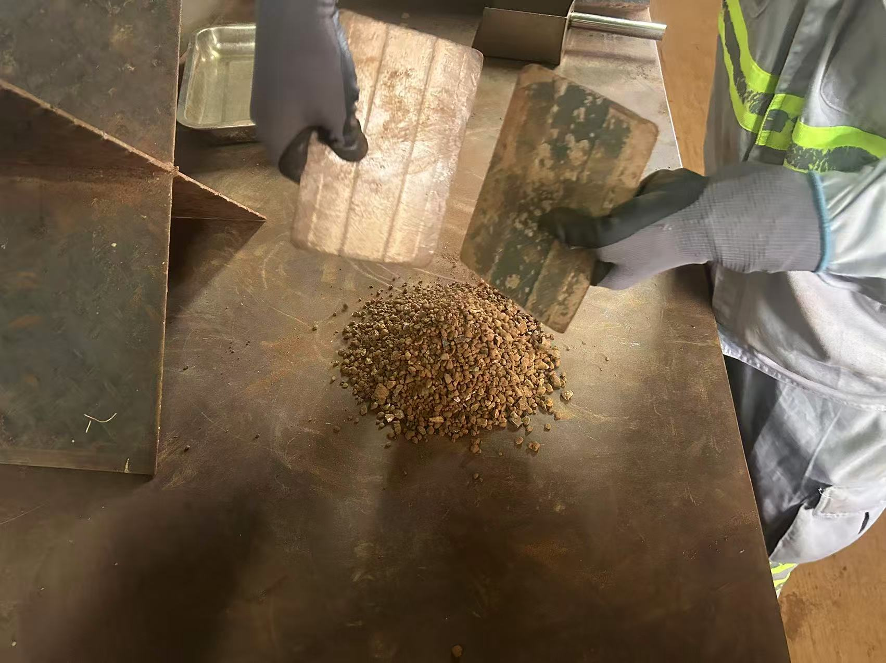 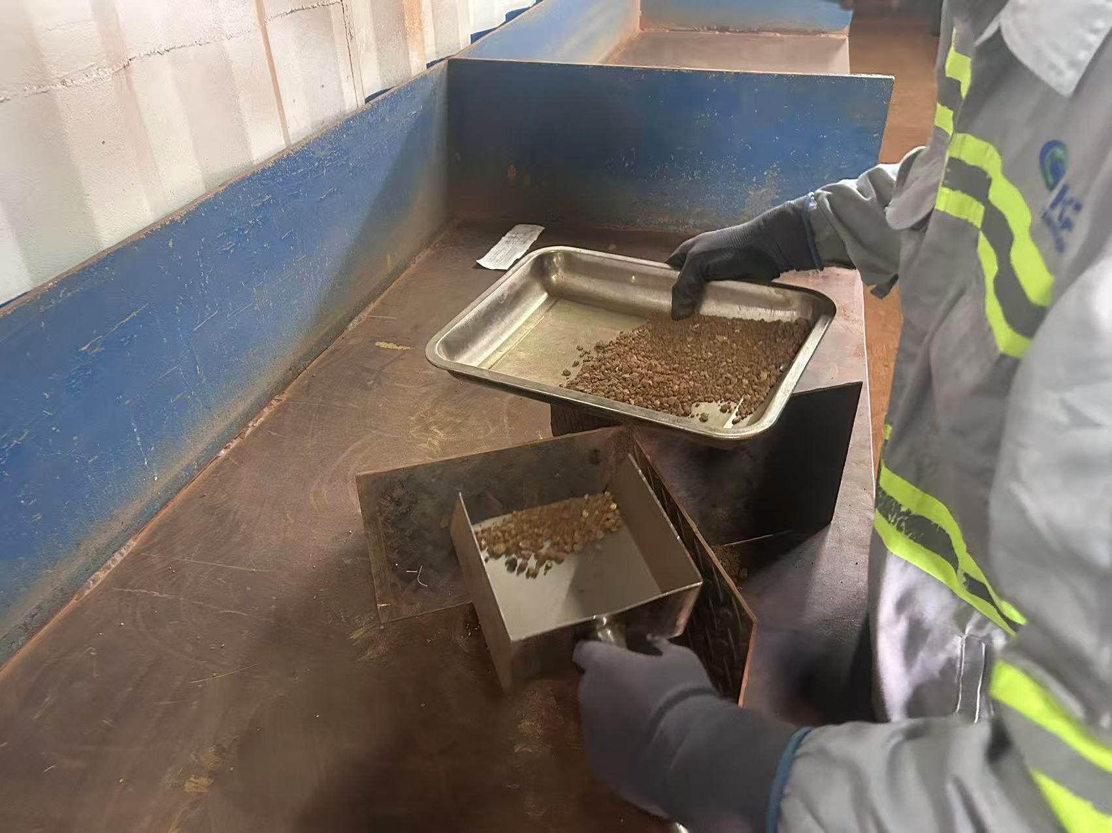 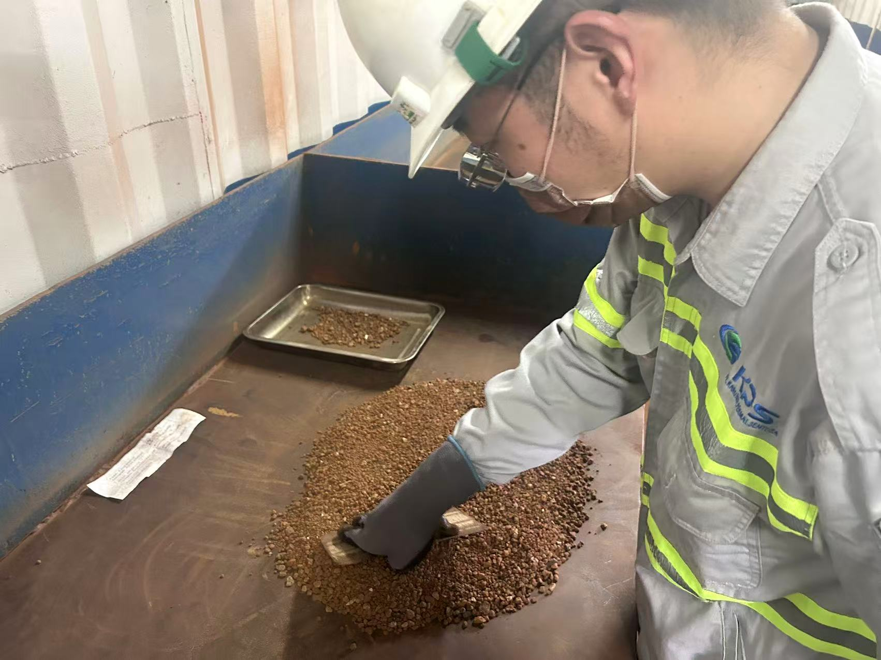 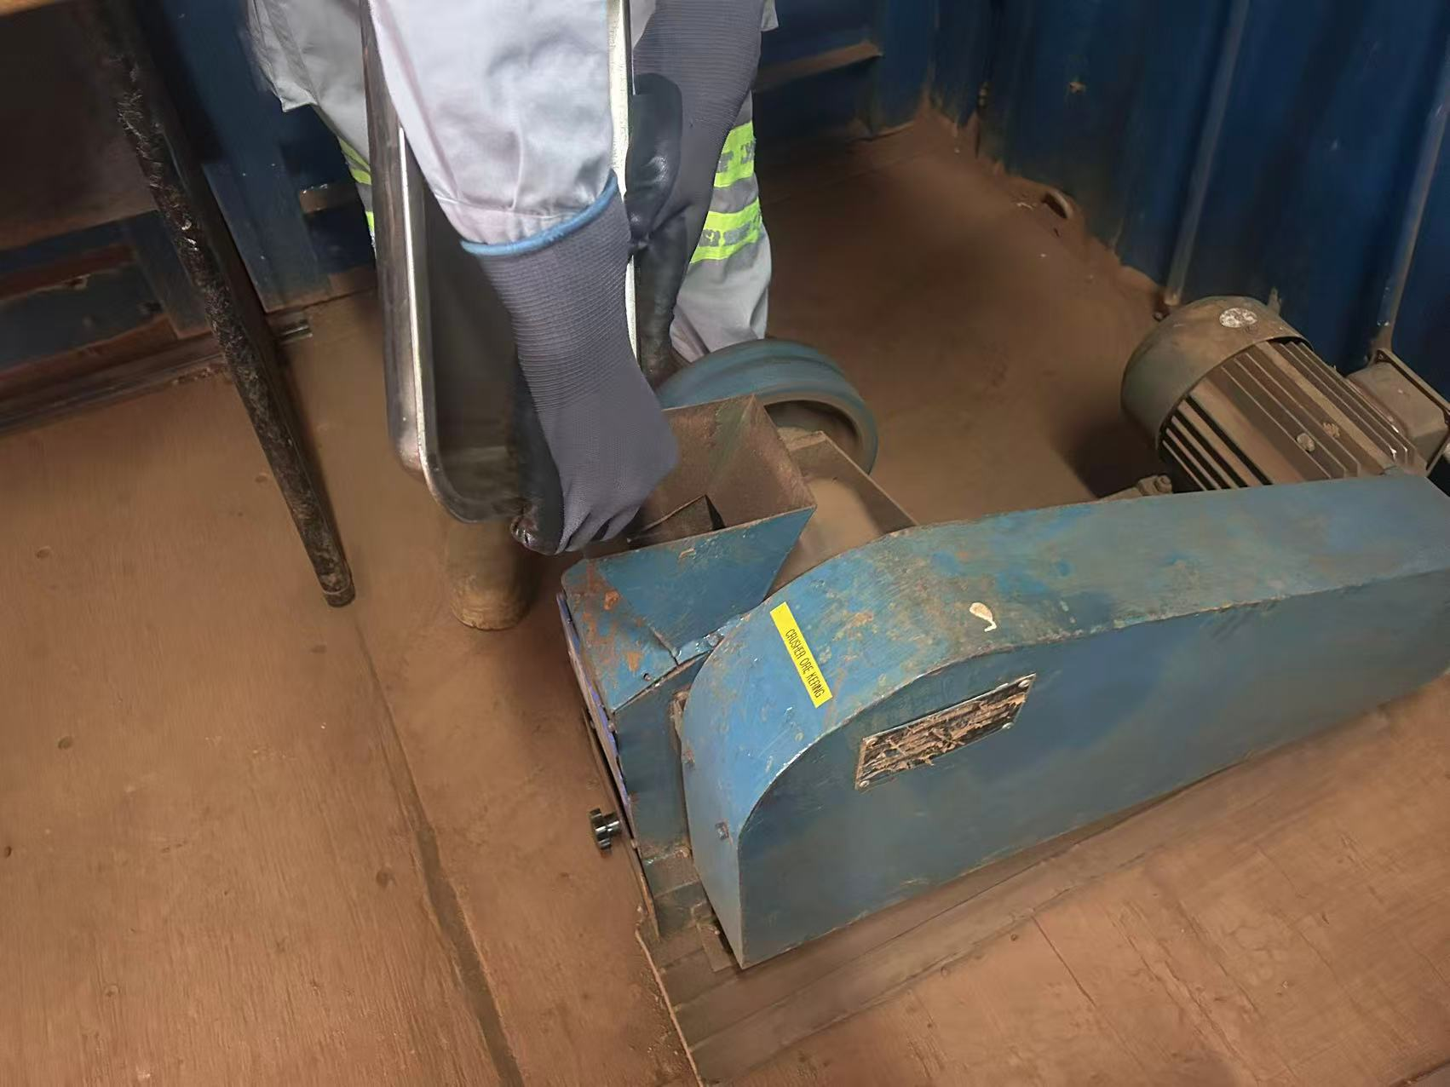 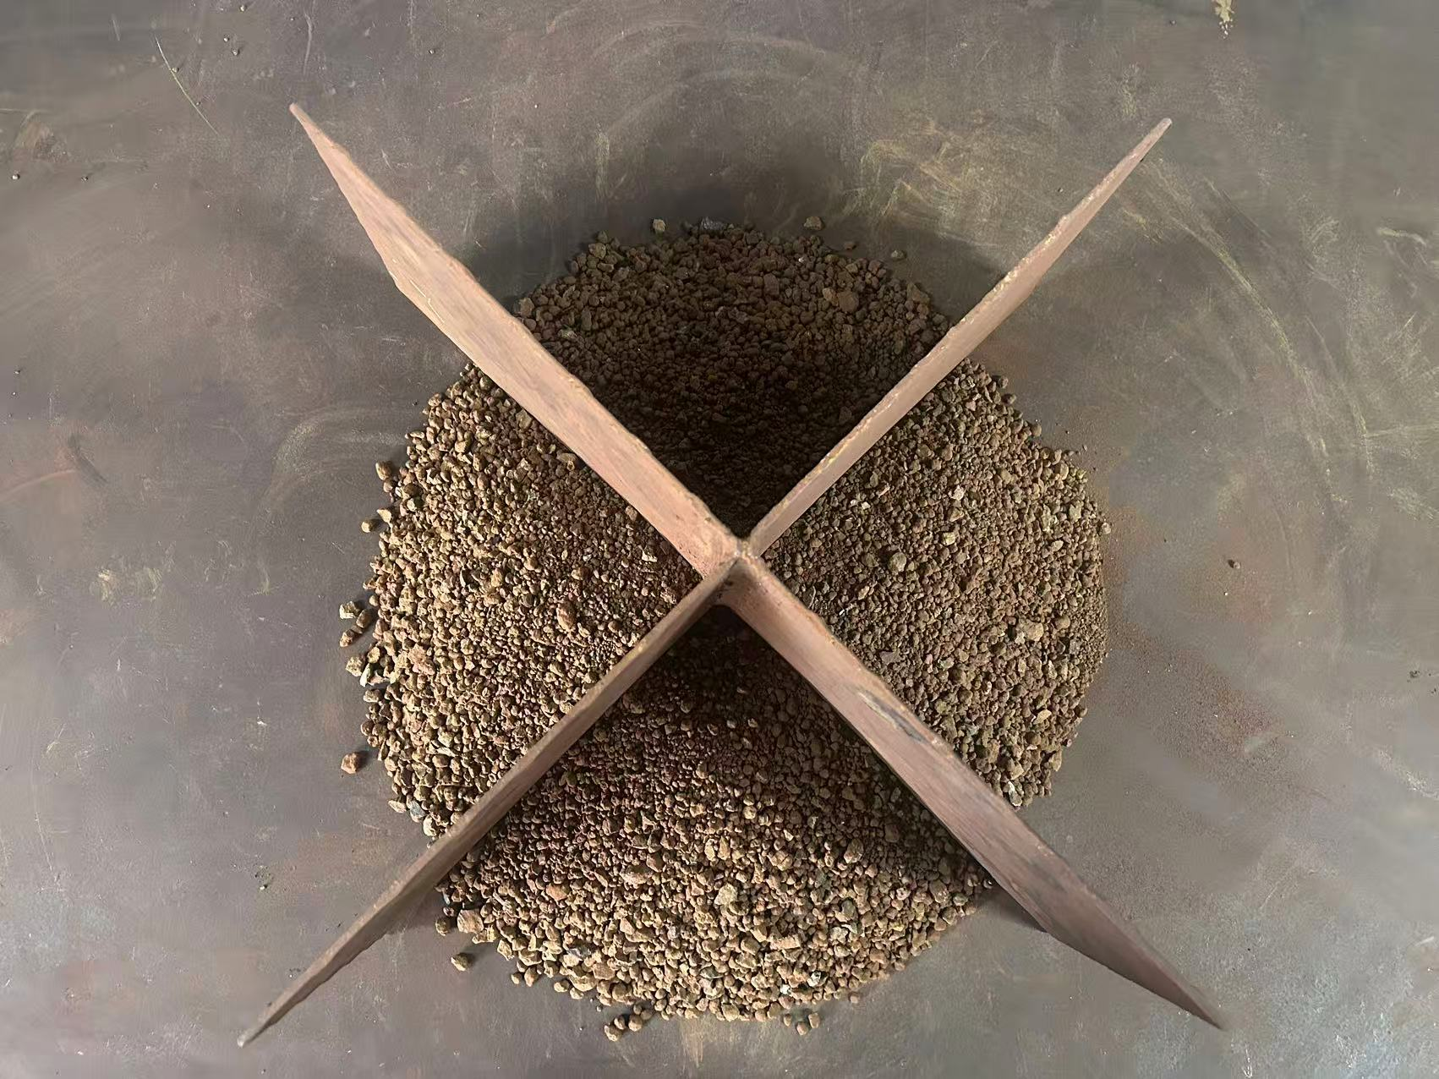 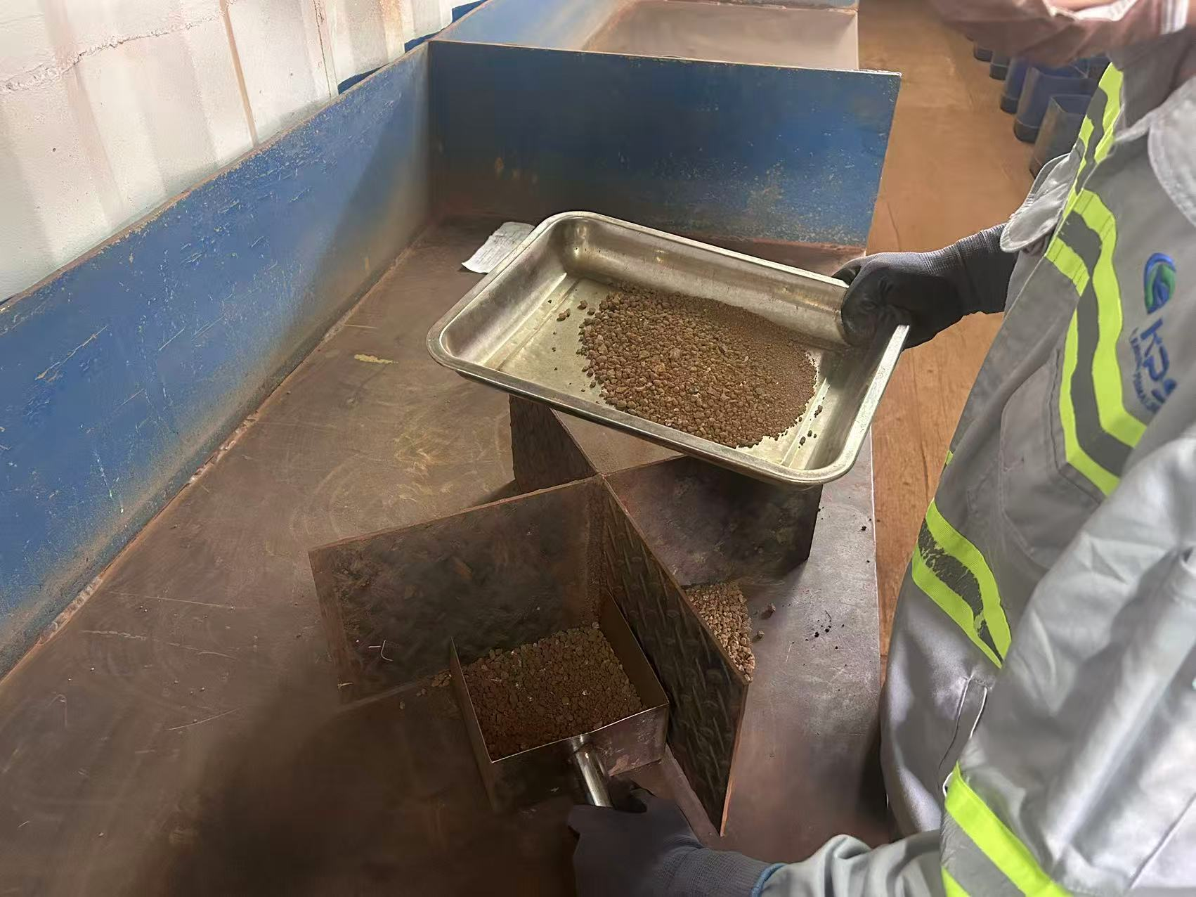 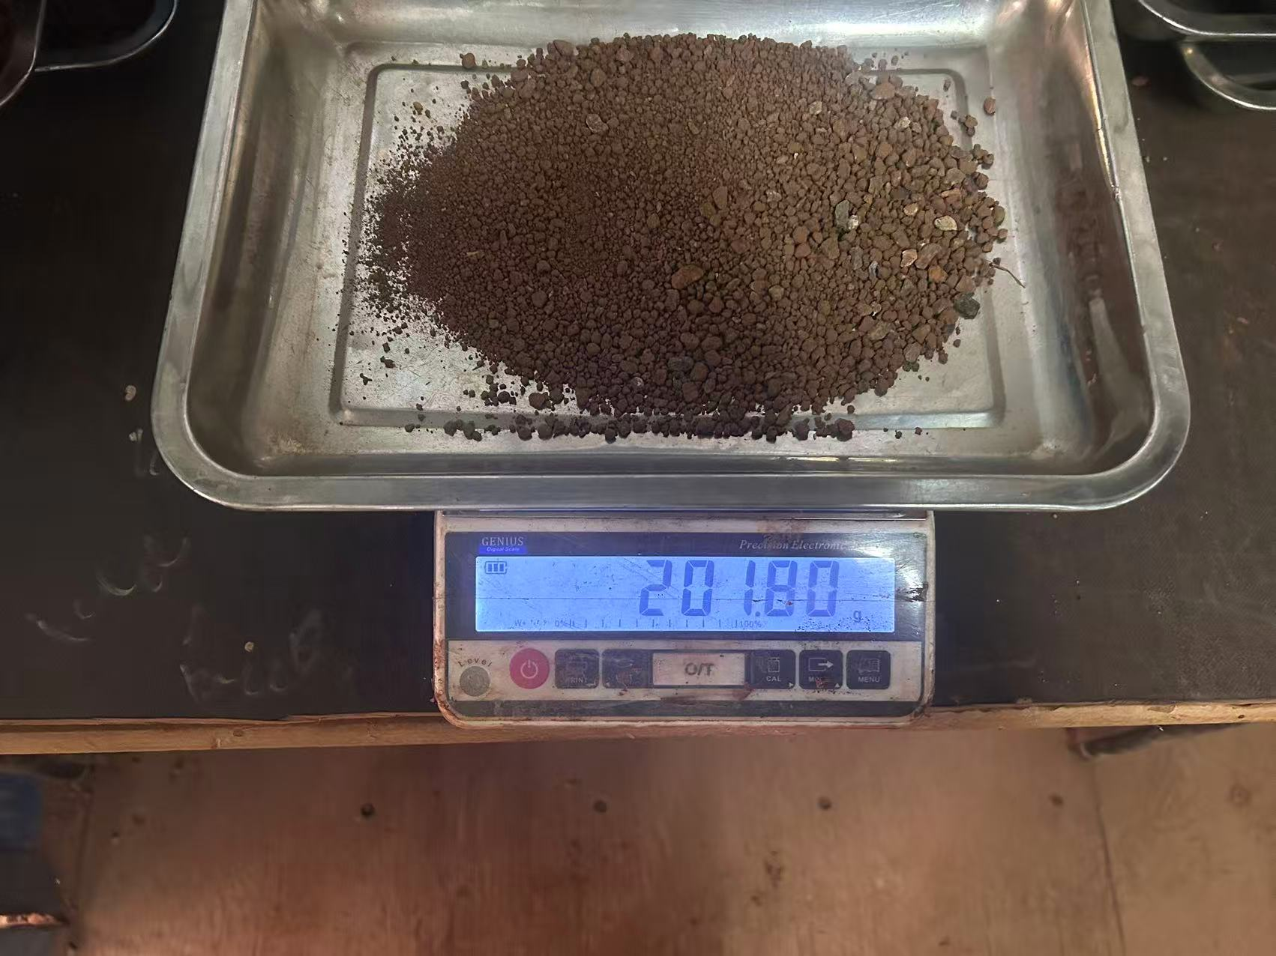 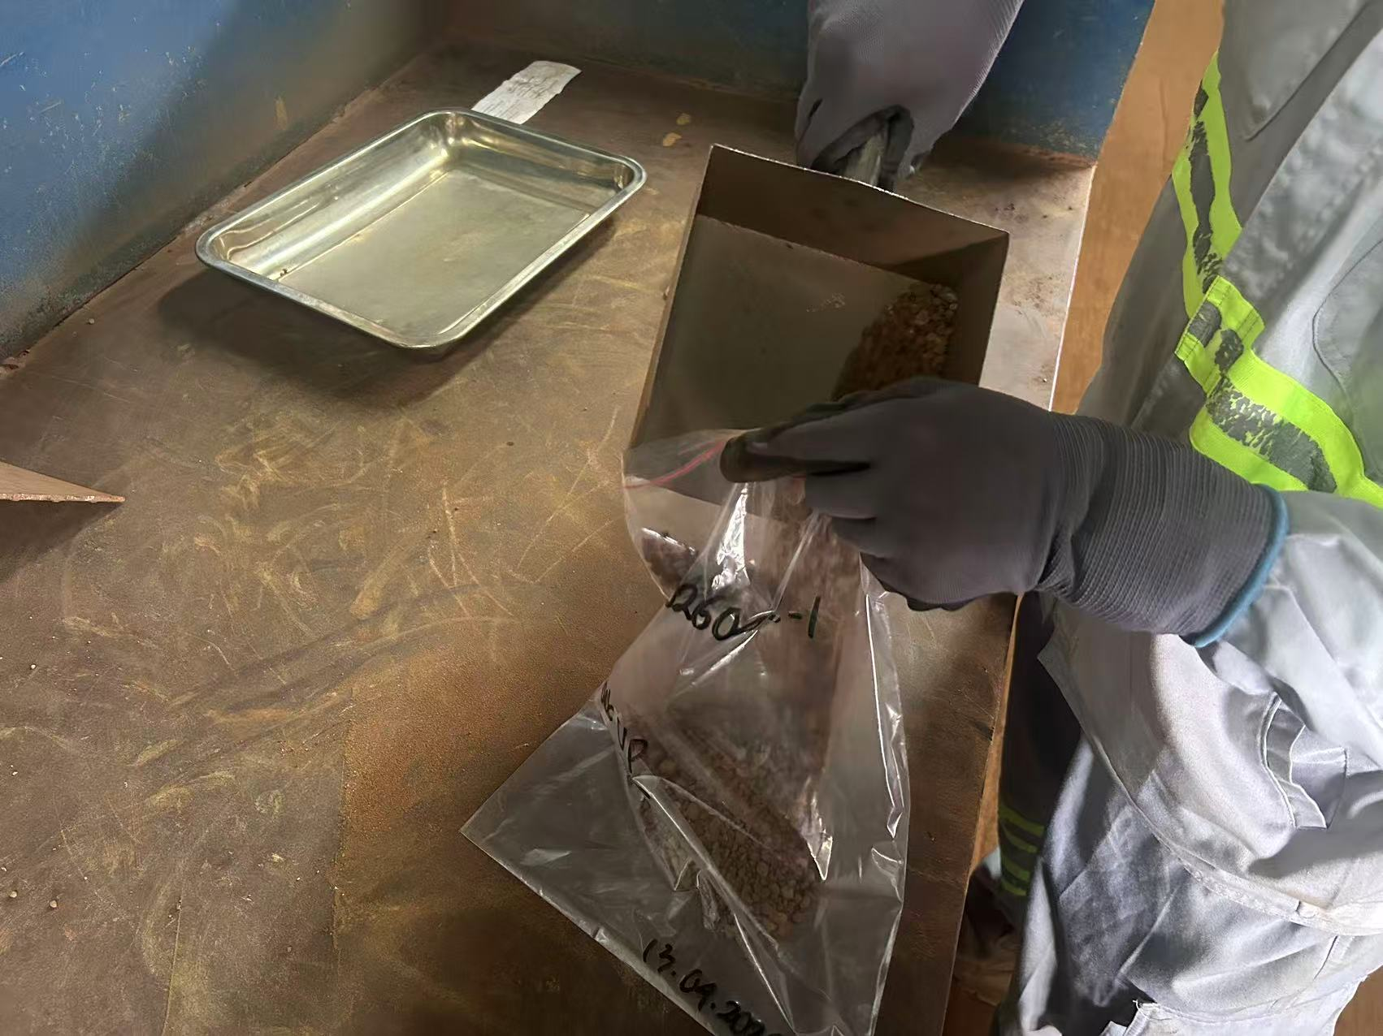
第一步
混匀1：破碎后的石块
均匀铺在样品上
第六步
检查：保证制备工具干净清洁
混匀2：样品混匀三次
第七步
核查信息：确认样品信息
混匀3：收集散落的石块铺设到样品顶部
第八步
分离：粉块分离、
＞1cm石块挑出
第九步
缩分2：重复混匀缩分步骤。
摊平：样品摊平、保持不动
缩分1：使用四分器将样品分成四等份
破碎：石块破碎至1cm以下
第十步
缩分2：缩分至1000-2000g
第十一步
破碎：1000-2000g
样品整体破碎
第十二步
缩分3：混匀缩分
第十三步
缩分4：缩分至500g左右、取对角称重
称量称量：
样品称重200-250g
第十四步
第十五步
存样：剩余对角存样
关键点： 1、原始编码、登记卡、密封袋编码必须保持一致。 2、样品混匀3次锥堆成圆锥型，粉块自然向四周散落，收集散落的石块铺设到样品顶部使样品更加均匀。 3、缩分样品使用四分器，操作时将四分器精准对准样品堆中心点，分成四等分。

干矿制备单点教程（2）
PelatihanTitik Tunggal Preparasi Ore Kering
Unit: Divisi Sampel Preparasi Departemen Quality Control |  | Area : Workshop P9 |  |  | Jabatan: Petugas Sampel Preparasi
Penyusun： | Pemeriksa： |  | Penyetuju： | Nomor：ZJ-JC-003-V2 |  | Tanggal Pembaruan： 2026/06/4
Langkah 2
Langkah 3
Langkah 4
Langkah 5
Langkah 1
Pencampuran 1 :Sebarkan batu yang dihancurkan secara merata diatas sampel.
Langkah 6
Pemeriksaan : Pastikan alat preparasi bersih dan siap digunakan.
Pencampuran 2 : Mixing sampel sebanyak 3 kali.
Langkah 7
Verifikasi Informasi : Konfirmasi identitas dan informasi sampel.
Pencampuran 3 : Kumpulkan material yang tercecer dan ratakan di atas sampel.
Langkah 8
Pemisahan :
Pisahkan bongkahan dan keluarkan batu berukuran >1 cm.
Langkah 9
缩分2：重复混匀缩分步骤。
Perataan: Ratakan sampel dan hindari pergerakan sampel.
Pembagian 1 : Bagi sampel menjadi 4 bagian sama besar menggunakan riffle splitter.
Penghancuran : Hancurkan batu hingga ukuran <1 cm.
Langkah 10
Pembagian 2 : Bagi sampel hingga tersisa 1.000–2.000 g.
Langkah 11
Penghancuran :
Hancurkan seluruh sampel 1.000–2.000 g.
Langkah 12
Pembagian 3 : Mixing dan lakukan pembagian sampel.
Langkah 13
Pembagian 4 : Matrix sampel hingga ±500 g,ambil bagian diagonal untuk penimbangan.
Penimbangan : Timbang sampel sebanyak 200–250 g.
Langkah 14
Langkah 15
Penyimpanan Sampel : Simpan sisa sampel diagonal sebagai sampel arsip
Poin Penting : 1.Pastikan kode sampel, kartu registrasi, dan kantong segel sesuai. 2.Homogenkan sampel 3 kali dengan metode cone and quartering, lalu kumpulkan bongkahan yang tersebar agar sampel lebih merata. 3.Gunakan riffle splitter dan posisikan tepat di tengah tumpukan sampel untuk memperoleh pembagian yang merata.

